符文系统
一. | 设计目的
 | 1. | 一个系统内大量耗钻的养成系统
 | 2. | 大R开服的一个消耗口
二. | 界面设计
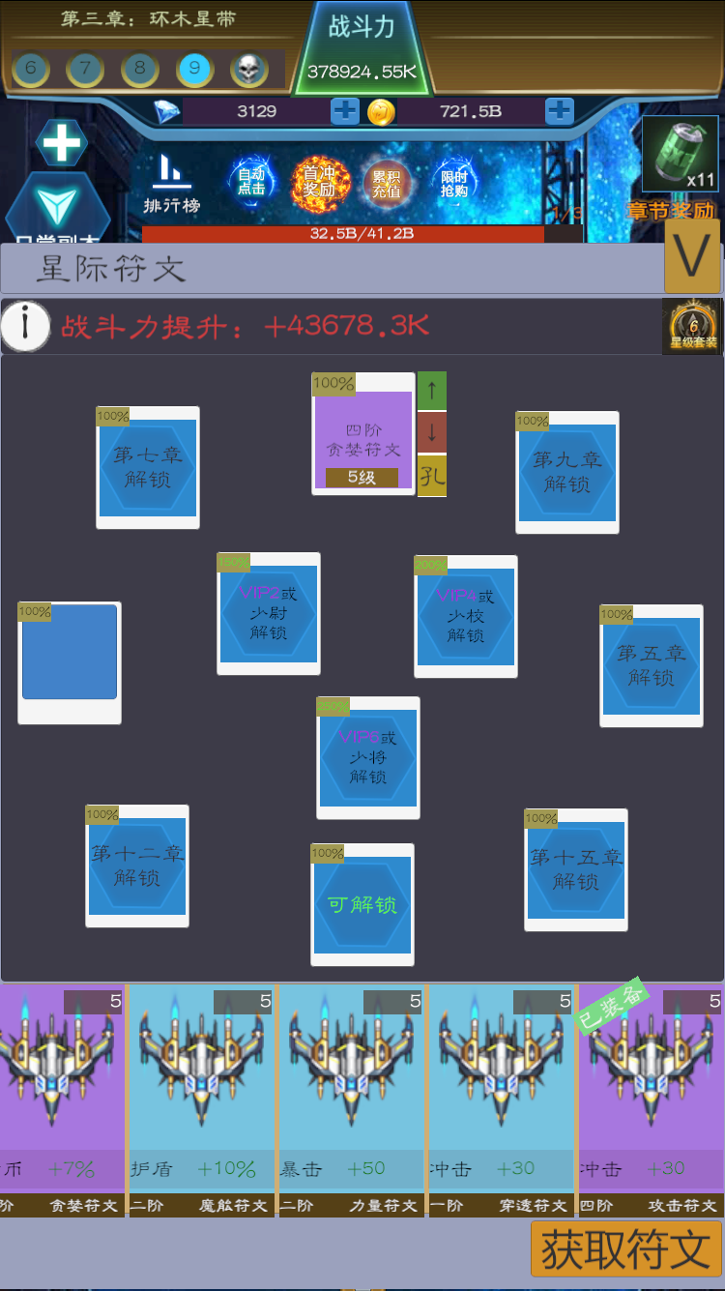
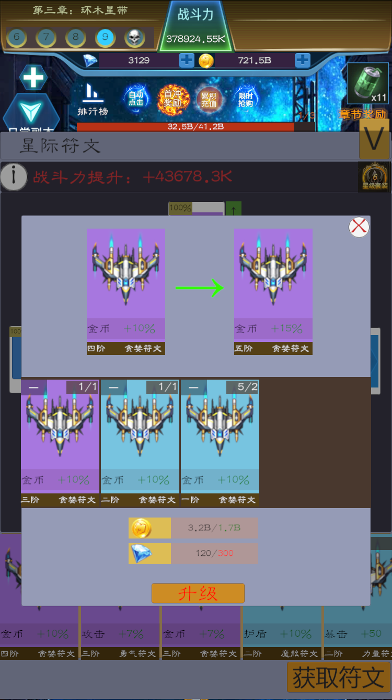
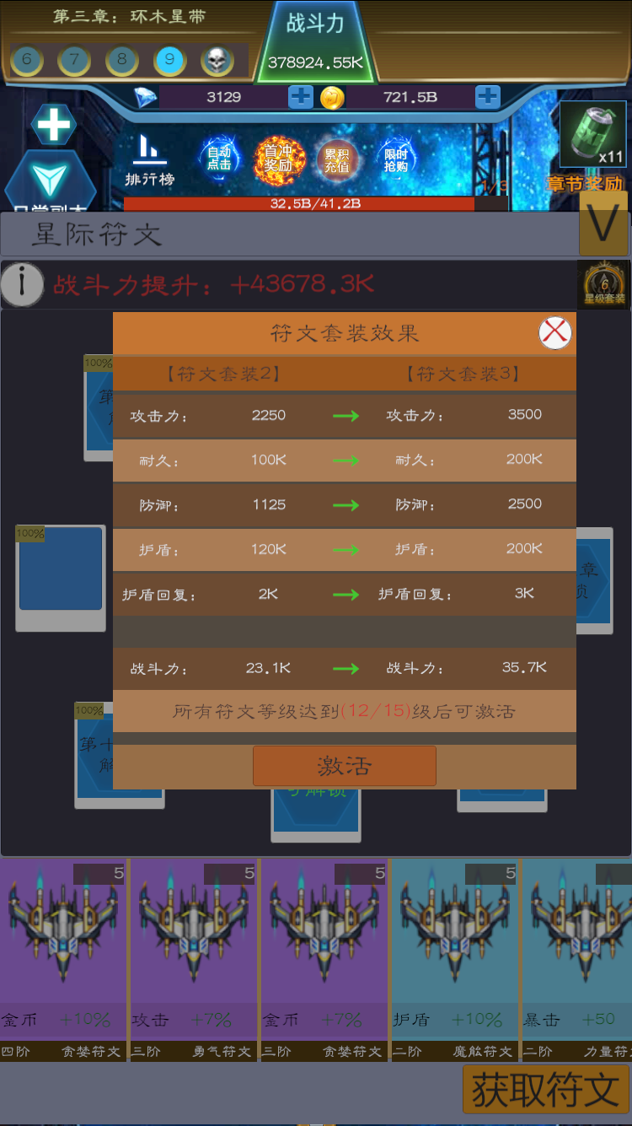
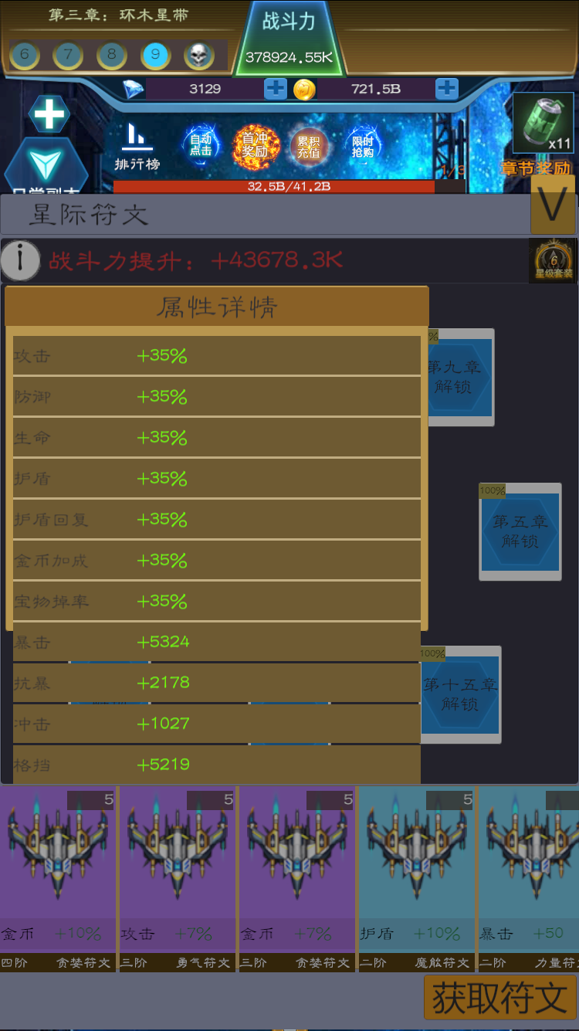

三. | 规则概述
 | 1. | 系统定位
 |  | 产出百分比属性。
 | 2. | 符文概述
 |  | 有若干种符文，每种符文有9个等级。
 |  | 有11个符文孔，镶嵌上符文即可获得符文的百分比属性
 | 3. | 符文孔概述
 |  | 开启：
 |  |  | 前8个符文孔，随通关进度开启，不可付费开启。
 |  |  | 中间三个符文孔VIP开启。
 |  |  | 开启符文需要花费少量钻石。
 |  | 养成：
 |  |  | 每个符文孔有个百分比，表示把符文镶嵌上后，在符文原有属性的基础上，百分比的提升。
 |  |  | 后期会制作符文孔升级的功能。当前版本没有，只体现在VIP符文孔初始加成更高。
 | 4. | 符文养成
 |  | 符文养成采取2~3个低级符文合成一个高级符文的规则。
 |  | 合成需要花费一定金币。
 |  | UE上做简化操作，玩家点击升级按钮，系统直接计算升级到下一级所要消耗的其他符文。
 |  | 符文不够，直接用钻石补。
 | 5. | 符文套装
 |  | 玩家的符文总等级达到某值后，可以套装进阶。
 |  | 套装进阶产出大量基础属性。
四. | 主界面UI细则
 | 1. | 战力标题
 |  | 1） | 区域截图

 |  | 2） | 包含元素
 |  |  | a. | 系统的标题
 |  |  | b. | 缩回按钮
 |  |  | c. | 属性详情
 |  |  |  | 点击后弹出属性详情界面
 |  |  | d. | 战力
 |  |  | e. | 符文套装
 |  |  |  | 点击后弹出符文套装界面
 |  |  |  | 根据条件达成进度，有圆形的进度条。
 |  | 3） | 符文战力计算方式
 |  |  | 提升战力 = 加上符文系统的战力 - 去掉符文系统的战力
 | 2. | 符文孔
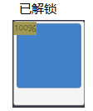
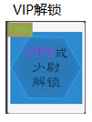
 |  | 1） | 区域截图
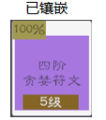

 |  | 2） | 状态概述
 |  |  | 符文孔有4种状态，未解锁，可解锁，已解锁，已镶嵌。
 |  |  |  | 未解锁状态下，玩家点击，弹出提示，未达到解锁条件。达到条件后，自动进入可解锁状态
 |  |  |  | 可解锁状态，玩家点击，弹出解锁界面，玩家花费钻石解锁。
 |  |  |  | 已解锁状态，就是解锁后，没有镶嵌符文的状态。
 |  |  |  | 已镶嵌状态，则是镶嵌上特定符文的状态。
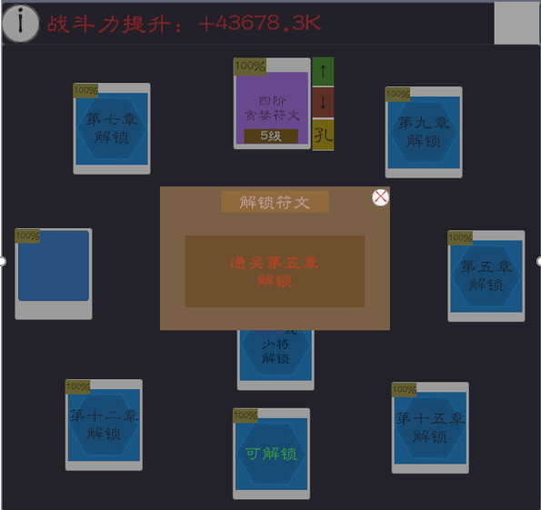
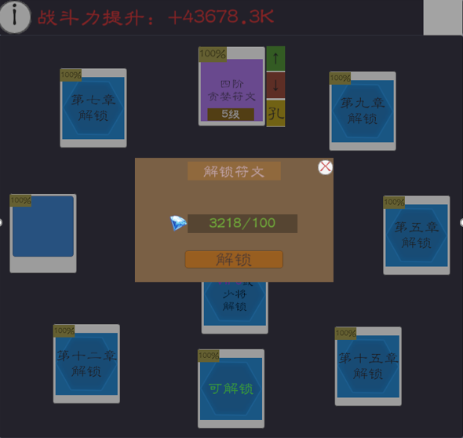
 |  | 3） | 未解锁状态
 |  |  | 包含元素：
 |  |  | a. | 符文孔百分比（下同，不赘述）
 |  |  | b. | 解锁条件
 |  |  | 点击反馈：
 |  |  | a. | 弹出未达到解锁条件的Tip
 |  |  | b. | 压黑
 |  |  | c. | 点击空白处或×按钮退出
 |  |  | d. | 显示未达成的条件
 |  | 4） | 可解锁状态
 |  |  | 包含元素：
 |  |  | a. | 可解锁文字
 |  |  | 点击反馈：
 |  |  | a. | 弹出未达到解锁条件的Tip
 |  |  | b. | 压黑
 |  |  | c. | 点击空白处或×按钮退出
 |  |  | d. | 显示解锁的消耗
 |  |  |  | 钻石不够字色变红
 |  |  | e. | 解锁按钮
 |  |  |  | 钻石不够无反应
 |  |  |  | 钻石足够则解锁，退出tip
 |  | 5） | 已解锁点击反馈
 |  |  | 点击后背包区域亮一下
 |  |  | 背包中，点击一个符文，即可把这个符文镶嵌到一个空的符文槽上。
 |  |  | 使用按住拖动也可镶嵌符文槽。
 |  | 6） | 已镶嵌点击反馈
 |  |  | 包含元素：
 |  |  | a. | 符文名称
 |  |  | b. | 符文等级
 |  |  | 点击反馈：
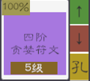
 |  |  | a. | 点击后弹出右图操作区域
 |  |  | b. | 点击↑弹出合成界面
 |  |  |  | 满级符文，该按钮置灰
 |  |  | c. | 点击↓卸下符文
 |  |  | d. | 点击孔弹出符文孔强化界面（这版本没有）

 | 3. | 符文背包
 |  | 1） | 区域截图

 |  | 2） | 包含元素
 |  |  | a. | 库存
 |  |  | b. | 道具品质色底框
 |  |  | c. | 道具Icone
 |  |  | d. | 属性加成
 |  |  | e. | 符文名字
 |  |  | f. | 符文品阶
 |  |  | g. | 已装备标识
 |  | 3） | 排序规则
 |  |  | 品质>ID
 |  |  | 已装备的放后面
 |  | 4） | 点击反馈
 |  |  | 如果有空的符文槽，点击未装备的符文，直接把这个符文装备上去
 |  | 5) | 拖动交互
 |  |  | 按住0.5秒后，该符文可拖动。能拖动到某个符文槽内。
 |  |  | 拖动过去后，空符文槽直接装上，已镶嵌的符文槽，卸下原先的，装上拖动过去的。
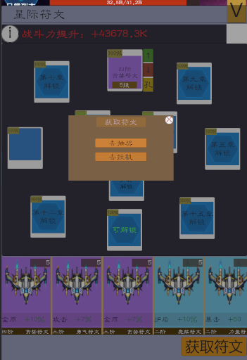
 | 4. | 获取符文按钮
 |  | 点击获取符文按钮，弹出右图Tip
 |  | 去抽奖：
 |  |  | 符文界面缩下，跳转抽奖界面

五. | 符文升级界面
 | 1. | 界面截图
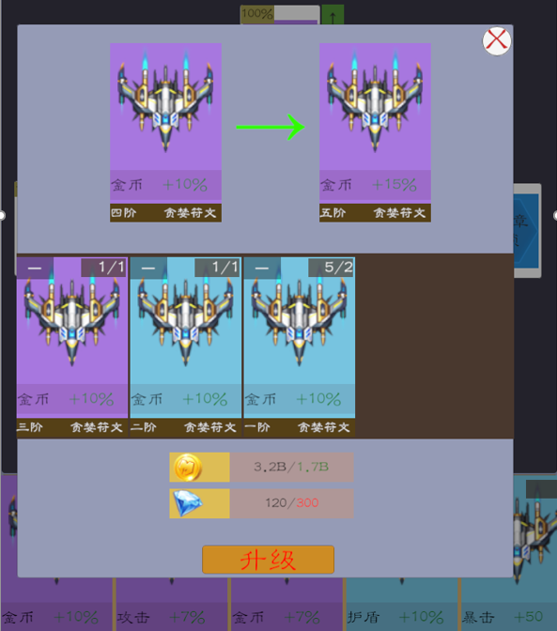

 | 2. | 升级前升级后符文对比
 |  | 1） | 区域截图
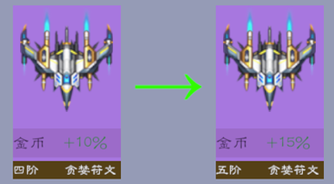

 |  | 2） | 规则概述
 |  |  | 显示合成前和合成后的效果对比。
 |  |  | 可以复用符文背包中的格子
 | 3. | 消耗的符文
 |  | 1） | 区域截图
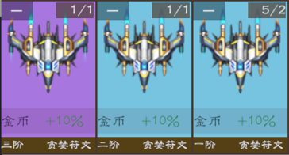

 |  | 2） | 包含元素
 |  |  | a. | 减号按钮
 |  |  |  | 点击减号按钮，去掉1个所使用的符文。同时钻石消耗增加
 |  |  | b. | 消耗显示
 |  |  |  | 右上的5/2，表示库存5个，消耗2个
 |  |  | c. | 点击符文加库存
 |  |  |  | 点击符文区域，增加库存消耗
 |  |  |  | 总消耗的符文不会浪费。每个符文升级时，会配置一个总值，每个符文有个值，消耗的符文合不可大于总值。
 |  |  | d. | 符文总属性
 |  |  | e. | 符文名字
 | 4. | 额外资源消耗
 |  | 1） | 区域截图

 |  | 2） | 规则概述
 |  |  | a. | 库存在/左边，消耗放右边
 |  |  | b. | 库存够，使用绿色字体，不够使用红色字体
 |  |  | c. | 消耗钻石数=((总升级积分-消耗符文的积分）/ 1级符文的积分)*1级符文的价格
 | 5. | 升级按钮
 |  | 1） | 区域截图

 |  | 2） | 规则
 |  |  | a. | 资源够为绿字；资源不够为红字
 |  |  | b. | 资源不够点击无反馈。未来添加错误音效。
 |  |  | c. | 资源足够，点击升级，关掉界面，升级成功。

六. | 符文套装界面
 | 1. | 界面截图
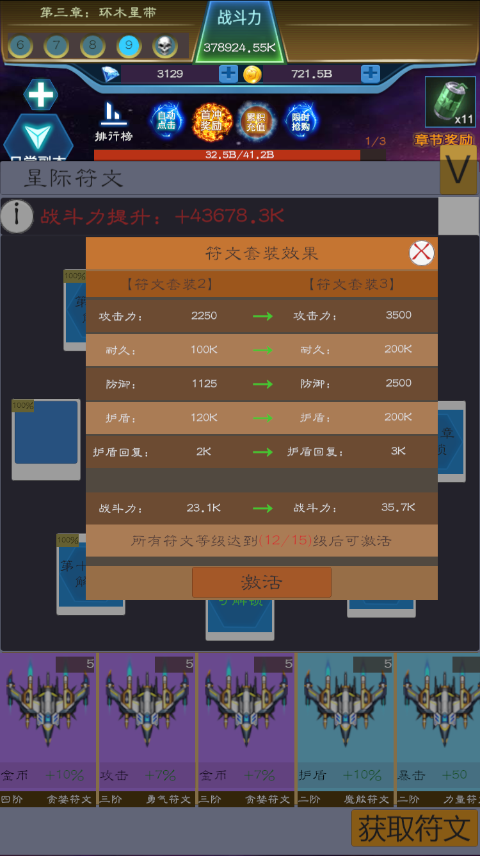

 | 2. | 标题区域
 |  | 1） | 区域截图

 |  | 2) | 包含元素
 |  |  | 标题，关闭按钮
 |  |  | 点击空白处，也可以关闭
 | 3. | 属性区域
 |  | 1） | 区域截图
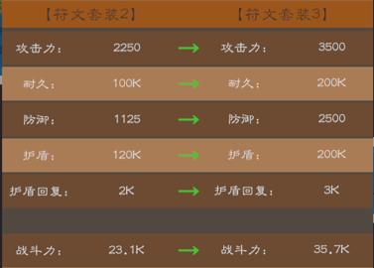

 |  | 2） | 包含元素
 |  |  | 展示属性变化，以及战斗力的提升
 |  | 3） | 注意
 |  |  | 战力提升与属性要空一行，以便玩家区分。
 |  |  | 这里的属性是符文套装奖励的属性
 | 4. | 激活区域
 |  | 1） | 区域截图

 |  | 2） | 包含元素
 |  |  | a. | 激活条件
 |  |  |  | 括号中字体颜色功能需求：
 |  |  |  |  | 达到条件使用绿色字体
 |  |  |  |  | 未达到条件使用红色字体
 |  |  | b. | 激活按钮
 |  |  |  | 达成条件，点击激活关闭界面，套装等级提升。
 |  |  |  | 未达成条件，点击发出错误提示音。

七. | 属性详情界面
 | 1. | 截图
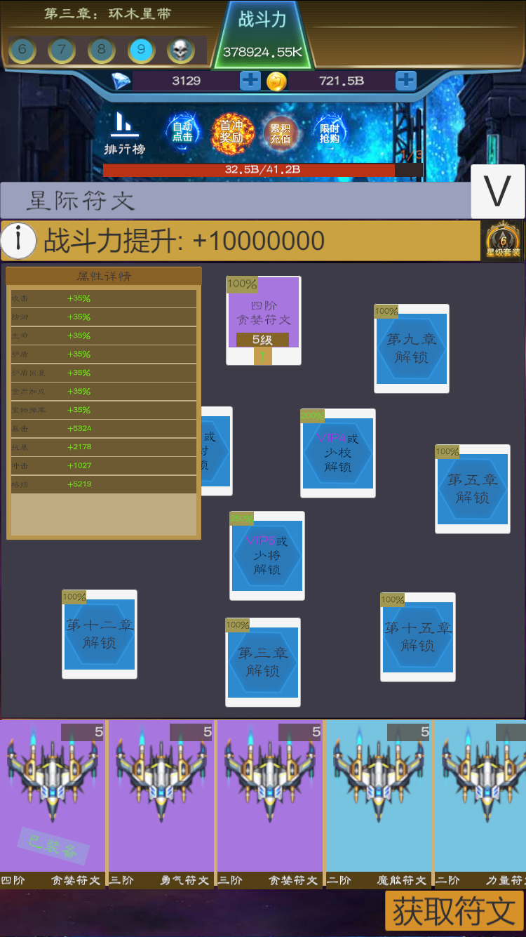

 | 2. | 概述
 |  | 1） | 点击战力提升左边的Info按钮，弹出属性详情界面
 |  | 2） | 点击空白处关闭该界面
 |  | 3） | 属性详情仅仅显示符文的总属性，不显示符文套装的奖励属性。

